135 一般診療所数（人口10万人当たり）
135 一般診療所数（人口10万人当たり）

 | 時点 2023(R5)年10月1日（毎年）
 | 単位 施設 |  |  |  |  |  |  |  | 偏差値 |  | 31.8
順位 |  | 都道府県名 |  | 数 値 |  |  | 順位 | 都道府県名 |  | 数 値

 |  | 0 | 全 国 |  | 84.4 | 0.0 | 24 | 0 | 山 形 |  | 85.9
1 |  | 0 | 和歌山 |  | 113.0 | 0.0 | 25 | 0 | 岡 山 |  | 83.9
2 |  | 0 | 島 根 |  | 106.0 | 0.0 | 26 | 0 | 岐 阜 |  | 82.8
3 |  | 0 | 東 京 |  | 105.7 | 0.0 | 27 | 0 | 群 馬 |  | 82.2
4 |  | 0 | 長 崎 |  | 103.9 | 0.0 | 28 | 0 | 滋 賀 |  | 81.2
5 |  | 0 | 大 阪 |  | 101.3 | 0.0 | 29 | 0 | 長 野 |  | 79.8
6 |  | 0 | 徳 島 |  | 99.0 | 0.0 | 30 | 0 | 石 川 |  | 79.3
7 |  | 0 | 京 都 |  | 98.1 | 0.0 | 31 | 0 | 栃 木 |  | 78.1
8 |  | 0 | 兵 庫 |  | 96.8 | 0.0 | 32 | 0 | 新 潟 |  | 77.8
9 |  | 0 | 福 岡 |  | 94.2 | 0.0 | 33 | 0 | 福 島 |  | 77.6
10 |  | 0 | 奈 良 |  | 93.6 | 0.0 | 34 | 0 | 神奈川 |  | 77.5
11 |  | 0 | 広 島 |  | 92.1 | 0.0 | 35 | 0 | 高 知 |  | 77.2
12 |  | 0 | 山 口 |  | 92.0 | 0.0 | 36 | 0 | 福 井 |  | 76.7
13 |  | 0 | 山 梨 |  | 91.2 | 0.0 | 37 | 0 | 静 岡 |  | 76.6
14 |  | 0 | 愛 媛 |  | 91.0 | 0.0 | 38 | 0 | 宮 城 |  | 76.1
15 |  | 0 | 鹿児島 |  | 88.4 | 0.0 | 39 | 0 | 愛 知 |  | 76.0
16 |  | 0 | 鳥 取 |  | 88.3 | 0.0 | 40 | 0 | 岩 手 |  | 75.6
17 |  | 0 | 秋 田 |  | 88.2 | 0.0 | 41 | 0 | 富 山 |  | 73.9
18 |  | 0 | 香 川 |  | 88.1 | 0.0 | 42 | 0 | 青 森 |  | 71.8
19 |  | 0 | 佐 賀 |  | 87.2 | 0.0 | 43 | 0 | 北海道 |  | 66.8
20 |  | 0 | 宮 崎 |  | 86.9 | 0.0 | 44 | 0 | 沖 縄 |  | 63.2
21 |  | 0 | 三 重 |  | 86.7 | 0.0 | 45 | ◎ | 千 葉 |  | 63.0
一般診療所数 （人口10万人当たり）
北海道 | 66.8
青 森 | 71.8
岩 手 | 75.6
宮 城 | 76.1
秋 田 | 88.2
山 形 | 85.9
福 島 | 77.6
茨 城 | 62.3
栃 木 | 78.1
群 馬 | 82.2
埼 玉 | 61.8
千 葉 | 63
東 京 | 105.7
神奈川 | 77.5
新 潟 | 77.8
富 山 | 73.9
石 川 | 79.3
福 井 | 76.7
山 梨 | 91.2
長 野 | 79.8
岐 阜 | 82.8
静 岡 | 76.6
愛 知 | 76
三 重 | 86.7
滋 賀 | 81.2
京 都 | 98.1
大 阪 | 101.3
兵 庫 | 96.8
奈 良 | 93.6
和歌山 | 113
鳥 取 | 88.3
島 根 | 106
岡 山 | 83.9
広 島 | 92.1
山 口 | 92
徳 島 | 99
香 川 | 88.1
愛 媛 | 91
高 知 | 77.2
福 岡 | 94.2
佐 賀 | 87.2
長 崎 | 103.9
熊 本 | 86
大 分 | 86.4
宮 崎 | 86.9
鹿児島 | 88.4
沖 縄 | 63.2
22 |  | 0 | 大 分 |  | 86.4 | 0.0 | 46 | 0 | 茨 城 |  | 62.3
23 |  | 0 | 熊 本 |  | 86.0 | 0.0 | 47 | 0 | 埼 玉 |  | 61.8

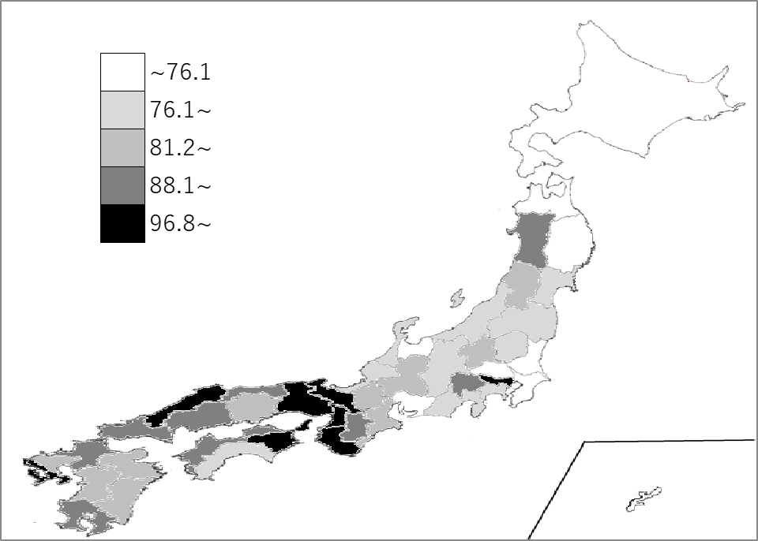
千葉県の推移
令和元年 | 61 | 46
令和2年 | 60.1 | 46
令和3年 | 61.2 | 46
令和4年 | 62.9 | 45
令和5年 | 63 | 45

《備 考》 ・資料出所 厚生労働省「医療施設調査」 ・参 考 千葉県の一般診療所数は、3,942施設で8位。全国は、104,894施設。

